Μορφές
Γενική | Αριθμός | Νομισματική | Λογιστική | Ημερομηνία | Ώρα | Ποσοστό | Κλάσμα | Επιστημονική | Κείμενο | Προσαρμογή | Προσαρμογή 2
63200 | 63200.00 | $0.63 | $63,200.00 | 2073-01-11 | 15:10:05 | 63.20% | 0.632 | 6.32E+04 | 63200 | ($63,200) | 43° | °

1. Σε καθένα από τα κελιά της γραμμής 2 που έχουν δεδομένα πατήστε πάνω στο κουμπί της Κεντρικής καρτέλας και αλλάξτε τους τύπους δεδομένων σύμφωνα με τις ετικέτες της γραμμής 1.
Συμπέρασμα: όλα είναι νούμερα στην εσωτερική αναπαράσταση του Excel
2. Στο κελί K2 επιλέγετε -> Περισσότερες Μορφές Αριθμών -> Κατηγορία: Προσαρμογή και στο πλαίσιο Τύπος επιλέξτε τον έτοιμο τύπο #.##0 _€;[Κόκκινο]-#.##0 _€ -> οk. Παρατηρήστε τι γίνεται
3. Από το κελί Μ2 αντιγράψτε το σύμβολο ° . Στο κελί L2 επιλέγετε -> Περισσότερες Μορφές Αριθμών -> Κατηγορία: Προσαρμογή και στο πλαίσιο Τύπος πληκτρολογήστε τη μορφή ### ° -> οk. Παρατηρήστε τι γίνεται.

Κοινές
1. Στο κελί Α10 από την καρτέλα Τύποι και το κουμπί
εισάγετε τη συνάρτηση Άθροισμα
Τι παρατηρείτε βλέποντας τη γραμμή τύπων για το κελι Α10;
2. Στο κελί B10 από την καρτέλα Τύποι και το κουμπί
εισάγετε τη συνάρτηση Μέσος όρος
3. Στο κελί C10 από την καρτέλα Τύποι και το κουμπί
εισάγετε τη συνάρτηση Καταμέτρηση
4. Στο κελί D10 από την καρτέλα Τύποι και το κουμπί
εισάγετε τη συνάρτηση Μέγιστο
5. Στο κελί E10 από την καρτέλα Τύποι και το κουμπί
εισάγετε τη συνάρτηση Ελάχιστο
ΠΑΡΑΔΕΙΓΜΑΤΑ ΜΑΘΗΜΑΤΙΚΩΝ ΣΥΝΑΡΤΗΣΕΩΝ ΣΤΟ EXCEL

Άθροισμα | Μέσος όρος | Καταμέτρηση | Μέγιστο | Ελάχιστο
19 | 19 | 19 | 19 | 19
12 | 12 | 12 | 12 | 12
20 | 20 | 20 | 20 | 20
15 | 15 | 15 | 15 | 15
18 | 18 | 18 | 18 | 18
17 | 17 | 17 | 17 | 17
101 | 16.833333333 | 6 | 20 | 12

Κειμένου
 | UPPER | PROPER | CONCATENATE | EXACT | LEN | LEFT
κείμενο | ΚΕΙΜΕΝΟ | Κείμενο | κείμενο ΚΕΙΜΕΝΟ | FALSE | 7 | κεί
1. Στο κελί B2 εισάγετε τη συνάρτηση UPPER (καρτέλα Τύποι -> κουμπί )
επί του κελιού A2
2. Στο κελί C2 εισάγετε τη συνάρτηση PROPER επί του κελιού A2
3. Στο κελί D2 εισάγετε τη συνάρτηση CONCATENATE επί των κελιών A2 και Β2
4. Στο κελί D2 αλλάξτε τον τύπο σε =CONCATENATE(A2;" ";B2).
5. Στο κελί Ε2 εισάγετε τη συνάρτηση EXACT επί των κελιών A2 και Β2
6. Στο κελί F2 εισάγετε τη συνάρτηση LEN επί του κελιού A2
7. Στο κελί G2 εισάγετε τη συνάρτηση LEFT επί του κελιού A2 με μήκος 3
8. Στο κελί Β6 εφαρμόστε τη συνάρτηση REPT με κείμενο "Ι" και αριθμό επαναλήψεων το περιεχόμενο του κελιού Α6
9. Επεκτείνετε τον τύπο του κελιού Β6 τα κελιά Β7:Β9. Είναι ένας ωραίος και απλός τρόπος για να δημιουργήσετε μπάρες απεικόνισης για τα δεδομένα σας.

 | REPT
5 | IIIII
12 | IIIIIIIIIIII
22 | IIIIIIIIIIIIIIIIIIIIII
35 | IIIIIIIIIIIIIIIIIIIIIIIIIIIIIIIIIII

Ημερομηνίας-ώρας
1. Στο κελί Α2 εισάγετε τη συνάρτηση Ημερομηνίας και ώρας NOW
2. Με ενεργό το κελί Α2 πατήστε το κουμπί άμεσος υπολογισμός ή το πλήκτρο F9
3. Στο κελί Β2 εισάγετε τη συνάρτηση Ημερομηνίας και ώρας TODAY
NOW | TODAY
11/21/25 | 2025-11-21

Άσκηση
1. Υπολογίστε τα περιεχόμενα των κελιών C4:C9 με βάση τον τύπο
2. Υπολογίστε τα περιεχόμενα των κελιών Β12:Β14 (για βαθμούς κελσίου) με τη χρήση συναρτήσεων
3. Οπτικοποιήστε με τη βοήθεια της συνάρτησης REPT στα κελιά C12:C14 τα περιεχόμενα των κελιών Β12:14
4. Εμφανίστε τις θερμοκρασίες των πόλεων σε μορφή θερμοκρασίας π.χ. 17˚ C
ΘΕΡΜΟΚΡΑΣΙΕΣ ΕΛΛΗΝΙΚΩΝ ΠΟΛΕΩΝ

ΠΟΛΗ | ΘΕΡΜΟΚΡΑΣΙΑ ΣΕ ΚΕΛΣΙΟΥ (C) | ΘΕΡΜΟΚΡΑΣΙΑ ΣΕ ΦΑΡΕΝΑΪΤ (F)
ΑΘΗΝΑ | 20 | 68
ΘΕΣ/ΝΙΚΗ | 17 | 62.6
ΝΕΑ ΜΟΥΔΑΝΙΑ | 19 | 66.2
ΠΑΤΡΑ | 22 | 71.6
ΚΑΒΑΛΑ | 15 | 59
ΗΡΑΚΛΕΙΟ | 25 | 77
 | 118 | 244.4

ΜΕΣΟΣ ΟΡΟΣ ΘΕΡΜΟΚΡΑΣΙΑΣ | 33.714285714 | IIIIIIIIIIIIIIIIIIIIIIIIIIIIIIIII
ΜΕΓΙΣΤΗ ΘΕΡΜΟΚΡΑΣΙΑ | 118 | IIIIIIIIIIIIIIIIIIIIIIIIIIIIIIIIIIIIIIIIIIIIIIIIIIIIIIIIIIIIIIIIIIIIIIIIIIIIIIIIIIIIIIIIIIIIIIIIIIIIIIIIIIIIIIIIIIIIII
ΕΛΑΧΙΣΤΗ ΘΕΡΜΟΚΡΑΣΙΑ | 15 | IIIIIIIIIIIIIII

ΘΕΩΡΙΑ IF
ΛΟΓΙΚΕΣ ΣΥΝΑΡΤΗΣΕΙΣ
 | Συνάρτηση IF
 | Σύνταξη: = if ( Συνθήκη; Τιμή1; Τιμή2)
 | Σχηματικά:
Συνθήκη
Τιμή1
Τιμή2
True
False

 | Φωλιασμένη IF
 | Παράδειγμα σύνταξης: = if ( Συνθήκη; Τιμή1; if (Συνθήκη2; Τιμή2; Τιμή3))
 | Σχηματικά:
Συνθήκη
Τιμή1
Τιμή2
True
False
Συνθήκη2
True
False
Τιμή3

Εφαρμογή:
 | Λογαριασμοί πελατών ΔΕΗ

Επώνυμο | Όνομα | Ημέρας | Νύχτας | Αξία Ρεύματος | ΦΠΑ | Έκπτωση | Λογαριασμός
Αθανασίου | Γεώργιος | 157 | 376 | 8561 | 1541 | NAI | 10,101.98 €
Ζαχαράκη | Μαρία | 276 | 543 | 13398 | 2412 | OXI | 15,809.64 €
Θωμόπουλος | Ιωάννης | 172 | 120 | 5292 | 953 | NAI | 6,244.56 €
Καρπαθάκης | Ηλίας | 378 | 184 | 10514 | 1893 | OXI | 12,406.52 €
Χατζή | Ελένη | 480 | 190 | 12740 | 2293 | OXI | 15,033.20 €
Τερζή | Αθηνά | 219 | 190 | 7259 | 1307 | NAI | 8,565.62 €

Τιμή μονάδας ημ. | 21
Τιμή μονάδας νυχ. | 14
Ποσό έκπτωσης: | 500

Παρατηρήσεις

1. Η αξία του ρεύματος ισούται με το γινόμενο των ημερησίων μονάδων επί της τιμής της ημερήσιας μονάδας, συν
το γινόμενο των νυχτερινών μονάδων επί της τιμής της νυχτερινής μονάδας.
2. Το ΦΠΑ ισούται με το 18% της αξίας του ρεύματος.
3. Έκπτωση υπάρχει εάν οι ημερήσιες μονάδες είναι κάτω των 250
4. Ο τελικός λογαριασμός ισούται με την αξία του ρεύματος σύν το ΦΠΑ μείον την έκπτωση (500 δρχ) εάν υπάρχει.

ΘΕΩΡΙΑ IF ΙΙ
ΛΟΓΙΚΕΣ ΣΥΝΑΡΤΗΣΕΙΣ (συνέχεια)

Α. Υπολογίστα τα κενά πεδία σύμφωνα με τον τύπο
Κατάσταση Βαθμολογίας

 | Μαθητές
Μαθήματα |  | Μαθηματικά | Φυσική | Χημεία | Έκθεση | Μ.Ο. | Μέγ.Β. | Μικ.Β. | Απολ. | Χαρακτηρισμός
1 | Κανάκης | 18 | 12 | 17 | 11 |  |  |  | =IF(G9>=10;"ΝΑΙ";"ΟΧΙ") | =IF(G9<10;"Μετεξεταστέος";IF(G9<18;"Καλός";"Άριστος"))
2 | Παπαδάκης | 8 | 9 | 10 | 12
3 | Αλεξίου | 6 | 8 | 10 | 11
4 | Μαρκάκης | 17 | 20 | 18 | 19
5 | Γεωργίου | 13 | 15 | 16 | 14
6 | Πέτρου | 16 | 17 | 14 | 15

 | Μ.Ο.
 | Μέγ.Βαθμός
 | Μικ. Βαθμός

1. Ένας μαθητής παίρνει απολυτήριο εάν ο Μ.Ο. Της βαθμολογίας του είναι μεγαλύτερος ή ίσος του 10
2. Ο χαρακτηρισμός είναι:
 |  |  | 0 |  | 10 |  |  | 18 |  | 20
 |  |  | Μετεξεταστέος |  |  | Καλός |  |  | Άριστος

Α. Υπολογίστα τα κενά πεδία σύμφωνα με τον τύπο και δημιουργήστε το γράφημα όπως φαίνεται παρακάτω:

International Express, Ltd

Υπόλοιπα Αποθήκης

Προϊόν | Τιμή | Υπόλοιπο | Ανάγκες | Παραγγελία |  | Αγορά |  | Σύνολο
Καρότσια | 5000 | 4 | 7 | ΝΑΙ |  | 14 |  | 70000
Τροχοί | 4000 | 45 | 40 | ΟΧΙ |  | 0 |  | 0
Λαβές | 2800 | 12 | 20 | ΝΑΙ |  | 60 |  | 168000
Γρανάζια | 20000 | 8 | 5 | ΟΧΙ |  | 0 |  | 0
Συνδετήρες | 21000 | 3 | 4 | ΝΑΙ |  | 8 |  | 168000
Καλούπια | 6000 | 6 | 5 | ΟΧΙ |  | 0 |  | 0
Πάσσαλοι | 6500 | 8 | 10 | ΝΑΙ |  | 20 |  | 130000

 |  |  |  |  |  | Σύνολο: |  | 536000
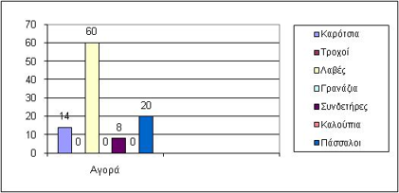
1. Παραγγελία γίνεται εάν οι ανάγκες ξεπερνούν το υπόλοιπο.
2. Η αγορά σε τεμάχια είναι:
 | 0 εάν δεν υπάρχει παραγγελία.
 | διπλάσια των αναγκών εάν υπάρχει παραγγελία
 | και η τιμή τεμαχίου είναι >= 5000
 | τριπλάσια των αναγκών εάν υπάρχει παραγγελία
 | και η τιμή τεμαχίου είναι < 5000

Πάσχα
IF(G2<=30;G2;G2-30)
=IF(G2<=30; "Απριλίου"; "Μαίου")
A | B | C | D | Έτος | F | Ημ/νία Αλγορίθμου | Ημερομηνία Πάσχα
 |  |  |  | 2005
 |  |  |  | 2006
 |  |  |  | 2007
 |  |  |  | 2008
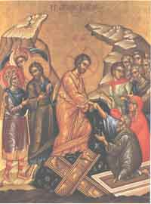
 |  |  |  | 2009
 |  |  |  | 2010
 |  |  |  | 2011
 |  |  |  | 2012
 |  |  |  | 2013
 |  |  |  | 2014

IF μέσα σε IF
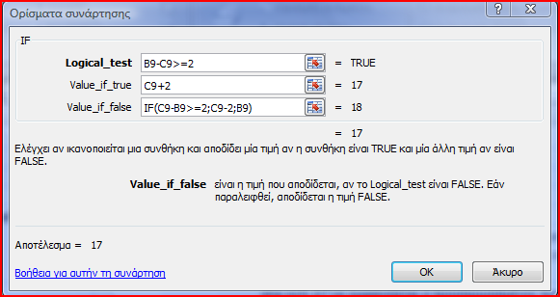
Εμφωλευμένη IF |  |  |  | Τελεστές σύγκρισης: =, <>, >, <, >=, <=

 | Προφορικός Βαθμός | Βαθμός Γραπτού | Προσαρμογή προφορικού | Οδηγίες | Βοήθεια
 | 18 | 15 |  | στο κελί D6 να εμφανίζεται ο προσαρμοσμένος προφορικός όταν ο προφορικός είναι 2 μονάδες μεγαλύτερος του γραπτού | =IF(B6-C6>=2;C6+2;B6)
 | 15 | 18 |  | στο κελί D7 να εμφανίζεται ο προσαρμοσμένος προφορικός όταν ο προφορικός είναι 2 μονάδες και περισσότερο μικρότερος του γραπτού | =IF(C7-B7>=2;C7-2;B7)

 | 18 | 15 |  | στα κελιά D9:D10 να εμφανίζεται ο προσαρμοσμένος προφορικός όταν ο προφορικός είναι 2 μονάδες και περισσότερο μικρότερος ή μεγαλύτερος του γραπτού | =IF(B9-C9>=2;C9+2;IF(C9-B9>=2;C9-2;B9))
 | 15 | 18 |  |  | κάνετε επέκταση του τύπου από το D9 προς το D10

SLEAGUE
 |  | ΠΡΩΤΑΘΛΗΜΑ ΠΟΔΟΣΦΑΙΡΟΥ Α' ΕΘΝΙΚΗΣ |  |  |  |  |  |  |  |  |  |  |  |  |  |  |  |  |  |  |  |  |  |  |  |  |  |  |  |  |  |  |  |  | ΤΕΛΙΚΟ ΑΠΟΤΕΛΕΣΜΑ

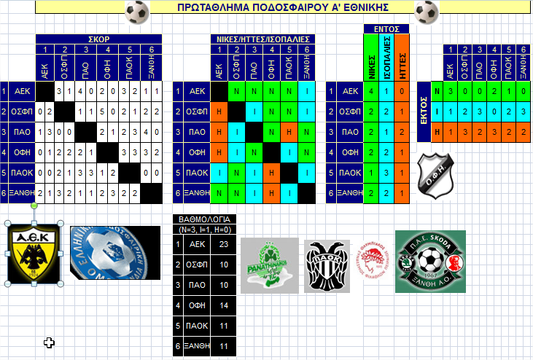
 |  |  |  |  |  |  |  |  |  |  |  |  |  |  |  |  |  |  |  |  |  |  |  | ΕΝΤΟΣ
 |  | ΣΚΟΡ |  |  |  |  |  |  |  |  |  |  |  |  |  | ΝΙΚΕΣ/ΗΤΤΕΣ/ΙΣΟΠΑΛΙΕΣ |  |  |  |  |  |  |  | ΝΙΚΕΣ | ΙΣΟΠΑΛΙΕΣ | ΗΤΤΕΣ
 |  | 1 |  | 2 |  | 3 |  | 4 |  | 5 |  | 6 |  |  |  | 1 | 2 | 3 | 4 | 5 | 6 |  |  |  |  |  |  |  | 1 | 2 | 3 | 4 | 5 | 6
 |  | ΑΕΚ |  | ΟΣΦΠ |  | ΠΑΟ |  | ΟΦΗ |  | ΠΑΟΚ |  | ΞΑΝΘΗ |  |  |  | ΑΕΚ | ΟΣΦΠ | ΠΑΟ | ΟΦΗ | ΠΑΟΚ | ΞΑΝΘΗ |  |  |  |  |  |  |  | ΑΕΚ | ΟΣΦΠ | ΠΑΟ | ΟΦΗ | ΠΑΟΚ | ΞΑΝΘΗ
1 | ΑΕΚ |  |  | 3 | 1 | 4 | 0 | 2 | 0 | 3 | 2 | 1 | 1 | 1 | ΑΕΚ |  |  |  |  |  |  | 1 | ΑΕΚ |  |  |  | ΕΚΤΟΣ | Ν

2 | ΟΣΦΠ | 0 | 2 |  |  | 1 | 1 | 5 | 0 | 2 | 1 | 2 | 2 | 2 | ΟΣΦΠ |  |  |  |  |  |  | 2 | ΟΣΦΠ |  |  |  |  | Ι

3 | ΠΑΟ | 1 | 3 | 0 | 0 |  |  | 2 | 1 | 2 | 3 | 4 | 0 | 3 | ΠΑΟ |  |  |  |  |  |  | 3 | ΠΑΟ |  |  |  |  | Η

4 | ΟΦΗ | 0 | 1 | 2 | 2 | 2 | 1 |  |  | 3 | 3 | 3 | 2 | 4 | ΟΦΗ |  |  |  |  |  |  | 4 | ΟΦΗ

5 | ΠΑΟΚ | 0 | 0 | 2 | 1 | 3 | 3 | 1 | 2 |  |  | 0 | 0 | 5 | ΠΑΟΚ |  |  |  |  |  |  | 5 | ΠΑΟΚ

6 | ΞΑΝΘΗ | 2 | 1 | 3 | 2 | 1 | 1 | 2 | 3 | 2 | 2 |  |  | 6 | ΞΑΝΘΗ |  |  |  |  |  |  | 6 | ΞΑΝΘΗ

 |  |  |  |  |  |  |  |  |  |  |  |  |  | ΒΑΘΜΟΛΟΓΙΑ
 |  |  |  |  |  |  |  |  |  |  |  |  |  | (Ν=3, Ι=1, Η=0)
 |  |  |  |  |  |  |  |  |  |  |  |  |  | 1 | ΑΕΚ

 |  |  |  |  |  |  |  |  |  |  |  |  |  | 2 | ΟΣΦΠ

 |  |  |  |  |  |  |  |  |  |  |  |  |  | 3 | ΠΑΟ

 |  |  |  |  |  |  |  |  |  |  |  |  |  | 4 | ΟΦΗ

 |  |  |  |  |  |  |  |  |  |  |  |  |  | 5 | ΠΑΟΚ

 |  |  |  |  |  |  |  |  |  |  |  |  |  | 6 | ΞΑΝΘΗ

ΛΟΤΤΟ
Διαγωνισμός |  | 11/21/25 |  |  |  |  | Διανεμόμενο ποσό: |  |  |  | 700,000.00 €
 |  |  |  |  |  |  | ΑΠΟΤΕΛΕΣΜΑΤΑ ΔΙΑΛΟΓΗΣ - ΔΙΑΝΕΜΟΜΕΝΑ ΚΕΡΔΗ
ΚΛΗΡΩΘΕΝΤΕΣ ΑΡΙΘΜΟΙ |  |  |  |  |  |  | Κατηγορίες | % Κατανομή | Διανεμόμενα € | Επιτυχίες | Μερίδια €
1 | 3 | 8 | 18 | 23 | 37 |  | 6άρια | 78%
 |  |  |  |  |  |  | 5άρια | 17%
ΣΤΗΛΕΣ |  |  |  |  |  | ΕΠΙΤΥΧΙΕΣ | 4άρια | 4%
1 | 3 | 18 | 27 | 32 | 37 |  | 3άρια | 1%
1 | 2 | 9 | 14 | 34 | 48
1 | 2 | 18 | 31 | 37 | 44
=J8*$M$5
16 | 28 | 34 | 36 | 43 | 45
1 | 3 | 18 | 20 | 34 | 40
3 | 14 | 32 | 36 | 42 | 48
8 | 9 | 18 | 24 | 37 | 41
=COUNTIF($G$11:$G$46;"=6")
4 | 15 | 27 | 30 | 45 | 46
8 | 12 | 18 | 29 | 37 | 44
=IF(L8<>0;K8/L8;"ΤΖΑΚ ΠΟΤ")
10 | 11 | 17 | 25 | 30 | 44
8 | 15 | 27 | 29 | 33 | 47
=
COUNTIF($A$8:$F$8;A11) +
COUNTIF($A$8:$F$8;B11) +
COUNTIF($A$8:$F$8;C11) +
COUNTIF($A$8:$F$8;D11) +
COUNTIF($A$8:$F$8;E11) +
COUNTIF($A$8:$F$8;F11)
9 | 10 | 11 | 12 | 24 | 48
1 | 8 | 12 | 24 | 37 | 41
25 | 8 | 18 | 35 | 23 | 37
4 | 10 | 30 | 38 | 41 | 49
3 | 15 | 23 | 32 | 37 | 44
1 | 8 | 18 | 24 | 37 | 47
8 | 18 | 36 | 37 | 40 | 48
19 | 21 | 25 | 33 | 41 | 46
4 | 6 | 25 | 28 | 33 | 44
7 | 10 | 18 | 23 | 25 | 37
28 | 37 | 40 | 43 | 44 | 48
8 | 21 | 23 | 14 | 37 | 2
3 | 12 | 19 | 20 | 26 | 28
11 | 13 | 31 | 41 | 47 | 49
1 | 8 | 18 | 37 | 47 | 48
12 | 23 | 31 | 38 | 47 | 48
6 | 18 | 23 | 37 | 43 | 46
1 | 3 | 8 | 18 | 23 | 37
1 | 18 | 22 | 23 | 37 | 42
3 | 18 | 23 | 8 | 37 | 49
3 | 4 | 10 | 18 | 37 | 44
4 | 13 | 26 | 30 | 37 | 38
11 | 13 | 16 | 26 | 41 | 43
6 | 7 | 8 | 18 | 37 | 36
1 | 3 | 18 | 23 | 37 | 38

VLOOKUP
=VLOOKUP(lookup_value,table_array,col_index_num,range_lookup)

 | η τιμή που προσπαθείς να βρεις
 |  | Πίνακας των δεδομένων που θέλεις να βρείς την τιμή
 |  |  | Η στήλη της τιμής που θέλεις να επιστραφεί
 |  |  |  | TRUE (για κατά προσέγγιση εύρεση) ή FALSE (για ακριβή εύρεση)

 | Ο πίνακας table_array πρέπει ΠΑΝΤΟΤΕ να έχει ΑΠΟΛΥΤΗ ΑΝΑΦΟΡΑ ($ πριν τις στήλες και τις σειρές των κελιών του)
 | Η τιμή της στήλης επιστροφής τιμών col_index_num είναι σχέση με τον table_array, δηλ. 1, 2, 3, κ.ο.κ.
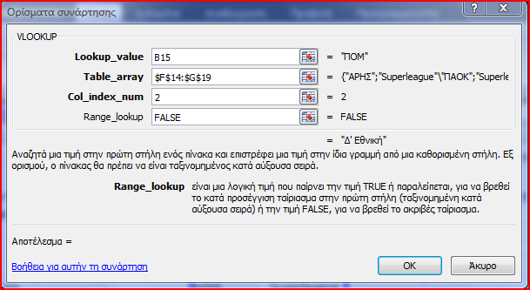
 |  |  |  | Πίνακας 2
 | Πίνακας 1 |  |  | Ομάδα | Κατηγορία
 | Ομάδα | Κατηγορία |  | ΑΡΗΣ | Superleague
 | ΠΟΜ |  |  | ΠΑΟΚ | Superleague
 | Επανομή |  |  | ΠΟΜ | Δ' Εθνική
 |  |  |  | Δόξα Δράμας | Β' Εθνική
 |  |  |  | ΠΑΟΔ | Δ' Εθνική
 |  |  |  | Επανομή | Γ' Εθνική
 | Παράδειγμα: Αυτή η vlookup επιστρέφει την κατηγορία που αγωνίζεται ο ΠΟΜ:
 |  | =VLOOKUP(B15;$F$14:$G$19;2;FALSE)

Date&Time
Συναρτήσεις Date & Time
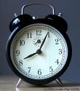

Η τρέχουσα ημερομηνία και ώρα είναι:
 |  |  |  | συνάρτηση NOW()
 |  |  | και είναι
 |  |  |  | συνάρτηση HOUR()

Δώσε ημερομηνία ελέγχου | Συνάρτηση WEEKDAY() | Ημέρα - συνάρτηση VLOOKUP() | Ημέρες που πέρασαν - συνάρτηση DAYS360()
1940-10-28 |  |  | -14698
=WEEKDAY(B10;2)

=DAYS360(B10;F4;TRUE)
1 | Δευτέρα
2 | Τρίτη
3 | Τετάρτη
4 | Πέμπτη
5 | Παρασκευή
=VLOOKUP(C10;$B$13:$C$19;2)
6 | Σάββατο
7 | Κυριακή

=IF(HOUR(F4)<12;"ΠΡΩΙ";IF(HOUR(F4)<16;"ΜΕΣΗΜΕΡΙ";IF(HOUR(F4)<19;"ΑΠΟΓΕΥΜΑ";"ΒΡΑΔΥ")))

Εισαγωγή
 |  | Θερμιδομετρητής



Καθημερινά καταναλώνουμε διάφορες τροφές.
Ο πίνακας που υπάρχει στο πιο κάτω φύλλο σας βοηθά
να δείτε την ανάλυση των τροφών σε ό,τι αφορά
 | 1.Την ενέργεια που περιέχουν (θερμίδες)
 | 2.Τις πρωτεΐνες
 | 3.Τους υδατάνθρακες
 | 4.Το λίπος

 | Αν χρειάζεστε πληροφορίες για άλλες τροφές
 | μπορείτε να επισκεφθείτε την ιστοσελίδα
 | http://www.nutritiondata.com/searchbox.html

 | Μπορείτε να απαντήσετε σε ερωτήματα όπως:

 | Τι σχέση έχει το λίπος των τροφών με τις θερμίδες τους;
 | Ποιες τροφές είναι ψηλές σε πρωτεΐνες;
 | Τι πρέπει να αποφεύγει ένα άτομο που έχει ψηλή χοληστερόλη;

Για περισσότερα ερωτήματα χρησιμοποιήστε το φύλλο εργασίας

 | Δείτε και χρησιμοποιήστε το θερμιδομετρητή

